Trang_bia
Posts and Telecommunications Institute of Technology |  |  |  |  |  |  | Thiết kế |  | Tài liệu phát triển |  | Tên hệ thống |  |  | Website bán đồng hồ |  |  |  | Người tạo |  | Thai | Ngày tạo |  | 30/09/2023
 |  |  |  |  |  |  |  |  |  |  |  |  |  |  |  |  |  | Người cập nhật |  |  | Ngày cập nhật
 |  |  |  |  |  |  |  |  |  |  | Màn hình (ID) |  |  | order detail |  | Màn hình (Tên) |  | Màn hình chi tiết đơn hàng

 | website bán đồng hồ

 | Version 1.0

 |  |  |  |  |  |  |  |  |  | 1. Mục đích |  |  |  | 7. Giao diện màn hình
 |  |  |  |  |  |  |  |  |  | 2. Giới hạn hoạt động |  |  |  | 8. Danh sách hạng mục
 |  |  |  |  |  |  |  |  |  | 3. Giới hạn hệ thống |  |  |  | 9. Khái quát chức năng
 |  |  |  |  |  |  |  |  |  | 4. Chức năng liên quan |  |  |  | 10. Xử lý chi tiết
 |  |  |  |  |  |  |  |  |  | 5. Không bao gồm
 |  |  |  |  |  |  |  |  |  | 6. Sơ đồ

Posts and Telecommunications Institute of Technology |  |  |  |  |  |  | Thiết kế |  | Tài liệu phát triển |  | Tên hệ thống |  |  | Website bán đồng hồ |  |  |  | Người tạo |  | Thái | Ngày tạo |  | 30/09/2023
 |  |  |  |  |  |  |  |  |  |  |  |  |  |  |  |  |  | Người cập nhật |  |  | Ngày cập nhật
 |  |  |  |  |  |  |  |  |  |  | Màn hình (ID) |  |  | order detail |  | Màn hình (Tên) |  | Màn hình chi tiết đơn hàng

 | Lịch sử chỉnh sửa

 | Ver |  | Ngày cập nhật |  |  | Nội dung cập nhật |  |  |  |  |  |  |  | Người cập nhật
 |  |  |  |  |  |  |  |  |  |  |  |  |  |  | Ngày duyệt |  | Người duyệt |  | Ngày duyệt |  |  | Người duyệt
 | 1 |  | 30/9/2023 |  |  | Tạo mới |  |  |  |  |  |  |  | Thái

 | 1.1 |  | 15/10/2023 |  |  | cập nhật vùng khởi tạo |  |  |  |  |  |  |  | Thái

 | 1.2 |  | 2023-10-11 |  |  | update sơ đồ |  |  |  |  |  |  |  | Thái

Posts and Telecommunications Institute of Technology |  |  |  |  |  |  | Thiết kế |  | Tài liệu phát triển |  | Tên hệ thống |  |  | Website bán đồng hồ |  |  |  | Người tạo |  | Thái | Ngày tạo |  | 1/10/2018
 |  |  |  |  |  |  |  |  |  |  |  |  |  |  |  |  |  | Người cập nhật |  |  | Ngày cập nhật
 |  |  |  |  |  |  |  |  |  |  | Màn hình (ID) |  |  | order detail |  | Màn hình (Tên) |  | Màn hình chi tiết đơn hàng

 | 1. Mục đích
 |  | - Dùng để xem đơn hàng

 | 2. Giới hạn hoạt động
 |  | Không có

 | 3. Giới hạn hệ thống
 |  | Không có

 | 4. Chức năng liên quan
 |  | Không có

 | 5. Không bao gồm
 |  | Không có

Posts and Telecommunications Institute of Technology |  |  |  |  |  |  | Thiết kế |  | Tài liệu phát triển |  | Tên hệ thống |  |  | Website bán đồng hồ |  |  |  | Người tạo |  | Thái | Ngày tạo |  | 30/09/2023
 |  |  |  |  |  |  |  |  |  |  |  |  |  |  |  |  |  | Người cập nhật |  |  | Ngày cập nhật
 |  |  |  |  |  |  |  |  |  |  | Màn hình (ID) |  |  | order detail |  | Màn hình (Tên) |  | Màn hình chi tiết đơn hàng

Màn hình chi tiết đơn hàng
 | 6. Sơ đồ

Khởi động
hệ thống

màn hình chính

User
Order_ item
Order
 |  |  |  |  |  |  |  |  |  |  |  |  | item

 | Table

 |  |  | № | Loại | Tên |  |  |  |  |  | I/O | Ghi chú
 |  |  | 1 | M | User |  |  | Table user |  |  | O
 |  |  | 2 | M | order_item |  |  | Table đơn hàng |  |  | O
 |  |  | 4 | M | Order |  |  | table sản phẩm trong đơn hàng |  |  | O/I
 |  |  | 5
 |  |  | 6
 |  |  | 7
 |  |  | 8
 |  |  | 9
 |  |  | 10

 |  |  |  | ※ Loại (M: Master / T: Transaction table / Ⅰ: INI file / W: work table / V: view / S: stored procedures / L: SQL loader / F: file)

Thiet_ke
Posts and Telecommunications Institute of Technology |  |  |  |  |  | Thiết kế |  |  |  |  | Tài liệu phát triển |  |  |  |  |  | Tên hệ thống |  |  |  |  | Website bán đồng hồ |  |  |  |  | Người tạo | Thái | Ngày tạo | 10/11/2023
 |  |  |  |  |  |  |  |  |  |  |  |  |  |  |  |  |  |  |  |  |  |  |  |  |  |  | Người cập nhật |  | Ngày cập nhật
 |  |  |  |  |  |  |  |  |  |  |  |  |  |  |  |  | Màn hình (ID) |  |  |  |  | OrderDetail |  |  |  | Màn hình (Tên) | Màn hình xem chi tiết đơn hàng

 | 7. Giao diện màn hình
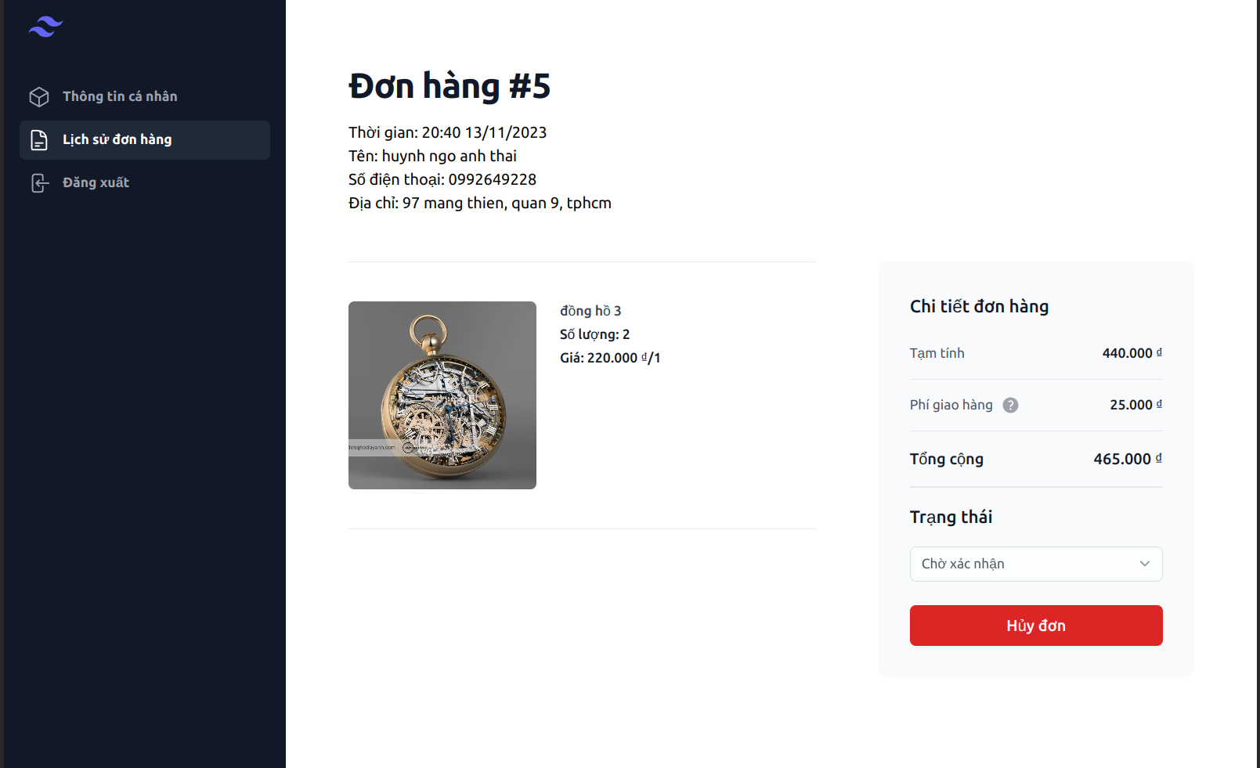

Posts and Telecommunications Institute of Technology |  |  |  |  |  | Thiết kế |  |  |  |  | Tài liệu phát triển |  |  |  |  |  | Tên hệ thống |  |  |  |  | Website bán đồng hồ |  |  |  |  | Người tạo | Thái | Ngày tạo | 10/11/2023
 |  |  |  |  |  |  |  |  |  |  |  |  |  |  |  |  |  |  |  |  |  |  |  |  |  |  | Người cập nhật |  | Ngày cập nhật
 |  |  |  |  |  |  |  |  |  |  |  |  |  |  |  |  | Màn hình (ID) |  |  |  |  | OrderDetail |  |  |  | Màn hình (Tên) | Màn hình xem chi tiết đơn hàng

 | 8. Danh sách hạng mục

 |  | [Vùng nhập]
 |  | № | Tên hạng mục |  |  | Loại dữ liệu |  |  | Độ dài |  |  | Bắt buộc |  |  | I/O |  | Control |  |  |  | Format |  |  | Ghi chú
 |  | 1 | name |  |  | String |  |  |  | 32 |  |  | Y |  | OUT |  | Text
 |  | 2 | address |  |  | String |  |  |  |  |  |  | Y |  | OUT |  | Text
 |  | 3 | phone |  |  | String |  |  |  |  |  |  | Y |  | OUT |  | Text
 |  | 4 | total |  |  | Number |  |  |  |  |  |  | Y |  | OUT |  | Text
 |  | 5 | image |  |  | File |  |  |  |  |  |  | Y |  | OUT |  | image
 |  | 6 | status |  |  | String |  |  |  |  |  |  | Y |  | OUT |  | Text

 |  | [Vùng nút]
 |  | № | Tên hạng mục |  |  |  |  |  | Control |  |  |  |  |  |  |  |  |  | Ghi chú
 |  | 1 | Hủy đơn |  |  |  |  |  | Button

 |  | [Vùng hiển thị cố định]
 |  | № | Tên hạng mục |  |  |  |  |  | Control |  |  |  |  | Nội dung hiển thị |  |  |  |  |  |  |  |  |  |  |  | Ý nghĩa
 |  | 1 | Chi tiết hóa đơn |  |  |  |  |  | Text
 |  | 2 | tạm tính |  |  |  |  |  | Text
 |  | 3 | Tổng công |  |  |  |  |  | Text
 |  | 4 | Trạng thái |  |  |  |  |  | Text
 |  | 5 | Hóa đơn # |  |  |  |  |  | Text
 |  | 6 | Tên |  |  |  |  |  | Text
 |  | 7 | Địa chỉ |  |  |  |  |  | Text
 |  | 8 | Số điện thoại |  |  |  |  |  | Text

Posts and Telecommunications Institute of Technology |  |  |  |  |  | Thiết kế |  |  |  |  | Tài liệu phát triển |  |  |  |  |  | Tên hệ thống |  |  |  |  | Website bán đồng hồ |  |  |  |  | Người tạo | Thái | Ngày tạo | 10/11/2023
 |  |  |  |  |  |  |  |  |  |  |  |  |  |  |  |  |  |  |  |  |  |  |  |  |  |  | Người cập nhật |  | Ngày cập nhật
 |  |  |  |  |  |  |  |  |  |  |  |  |  |  |  |  | Màn hình (ID) |  |  |  |  | OrderDetail |  |  |  | Màn hình (Tên) | Màn hình xem chi tiết đơn hàng

 | 9. Khái quát chức năng
 |  | (1) Hiển thị ban đầu
 |  |  | 1. Hiển thị màn hình ở trạng thái ban đầu

 |  | (2) Xử lý hủy đơn hàng
 |  |  | 1. Nhấn nút hủy đơn hàng
 |  |  | 2. Thông báo hủy đơn hàng
 |  |  | trường hợp phát sinh lỗi thì hiển thị nội dung lỗi, không thực hiện di chuyển màn hình

Posts and Telecommunications Institute of Technology |  |  |  |  |  | Thiết kế |  |  |  |  | Tài liệu phát triển |  |  |  |  |  | Tên hệ thống |  |  |  |  | Website bán đồng hồ |  |  |  |  | Người tạo | Thái | Ngày tạo | 10/11/2023
 |  |  |  |  |  |  |  |  |  |  |  |  |  |  |  |  |  |  |  |  |  |  |  |  |  |  | Người cập nhật |  | Ngày cập nhật
 |  |  |  |  |  |  |  |  |  |  |  |  |  |  |  |  | Màn hình (ID) |  |  |  |  | OrderDetail |  |  |  | Màn hình (Tên) | Màn hình xem chi tiết đơn hàng

 | 10. Xử lý chi tiết
 |  | (1) Hiển thị ban đầu
 |  |  | 1. Thực hiện khởi tạo màn hình ban đầu
 | [Vùng nhập]
 | № | Tên hạng mục |  |  | Loại dữ liệu |  |  | Độ dài |  |  | Bắt buộc |  |  | I/O |  | Control |  |  |  | Format |  |  | Ghi chú
 | 1 | name |  |  | String |  |  |  | 32 |  |  | Y |  | OUT |  | Text
 | 2 | address |  |  | String |  |  |  |  |  |  | Y |  | OUT |  | Text
 | 3 | phone |  |  | String |  |  |  |  |  |  | Y |  | OUT |  | Text
 | 4 | total |  |  | Number |  |  |  |  |  |  | Y |  | OUT |  | Text
 | 5 | image |  |  | File |  |  |  |  |  |  | Y |  | OUT |  | image
 | 6 | status |  |  | String |  |  |  |  |  |  | Y |  | OUT |  | Text

 | [Vùng nút]
 | № | Tên hạng mục |  |  |  |  |  | Control |  |  |  |  |  |  |  |  |  | Ghi chú
 | 1 | Hủy đơn |  |  |  |  |  | Button

 | [Vùng hiển thị cố định]
 | № | Tên hạng mục |  |  |  |  |  | Control |  |  |  |  | Nội dung hiển thị |  |  |  |  |  |  |  |  |  |  |  | Ý nghĩa
 | 1 | Chi tiết hóa đơn |  |  |  |  |  | Text
 | 2 | tạm tính |  |  |  |  |  | Text
 | 3 | Tổng công |  |  |  |  |  | Text
 | 4 | Trạng thái |  |  |  |  |  | Text
 | 5 | Hóa đơn # |  |  |  |  |  | Text
 | 6 | Tên |  |  |  |  |  | Text
 | 7 | Địa chỉ |  |  |  |  |  | Text
 | 8 | Số điện thoại |  |  |  |  |  | Text

Posts and Telecommunications Institute of Technology |  |  |  |  |  | Thiết kế |  |  |  |  | Tài liệu phát triển |  |  |  |  |  | Tên hệ thống |  |  |  |  | Website bán đồng hồ |  |  |  |  | Người tạo | Thái | Ngày tạo | 10/11/2023
 |  |  |  |  |  |  |  |  |  |  |  |  |  |  |  |  |  |  |  |  |  |  |  |  |  |  | Người cập nhật |  | Ngày cập nhật
 |  |  |  |  |  |  |  |  |  |  |  |  |  |  |  |  | Màn hình (ID) |  |  |  |  | OrderDetail |  |  |  | Màn hình (Tên) | Màn hình xem chi tiết đơn hàng

 |  | (2) Xử lý hủy đơn hàng
 |  |  | 1. Nhấn hủy đơn hàng
 |  |  | 1.1 Check hủy đơn
 |  | № | Tên hạng mục |  |  |  | Nội dung check |  |  |  |  |  |  |  |  |  |  |  |  |  |  |  |  |  |  | Message
 |  | 1 | hủy đơn hàng |  |  |  | không cho phép hủy nếu không phải đơn của mình |  |  |  |  |  |  |  |  |  |  |  |  |  |  |  |  |  |  | not_your_order_err

 |  | Thông báo |  | Trường hợp |  |  |  |  |  |  |  |  |  |  |  |  |  |  |  |  |  |  |  |  |  | Message Code
 |  | SUCCESS |  | Thông báo thành công
 |  | FAIL |  | thông báo lỗi

